Uvod
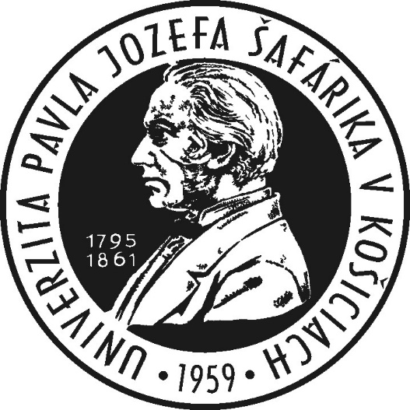

Rozdelenie dotácie MŠVVaŠ SR na Univerzite Pavla Jozefa Šafárika v Košiciach na rok 2023

Predkladá: | prof. RNDr. Pavol Sovák, CSc., rektor
Vypracoval: | Ing. RNDr. Michal Tkáč, PhD., kvestor

2023-01-19

Úpravy oproti minulému roku
Sumare | dopracovaná valorizácia (vrátane projektových miest)
Sumare | stabilizačný fond
07711-mzdy | oddelené sumy podľa stupňa štúdia
07712-mzdy | doplnené o sumu z decembrovej úpravy dotácie
07712-DoktStip | zapracovaná valorizácia podľa potreby
KA | aj excelentné pracoviská (zatiaľ na úrovni z novembra)

